修改说明
修改内容 | 修改说明 | 描述
设计模块添加【JTG C30—2015 公路工程水文勘测设计规范】 | JTG C30—2015 公路工程水文勘测设计规范原只在勘测模块中，而该规范也属于设计规范，因此在设计模块中添加此规范
JTG 2111—2019 小交通量农村公路工程技术标准.pdf | 文档内容不正确 | 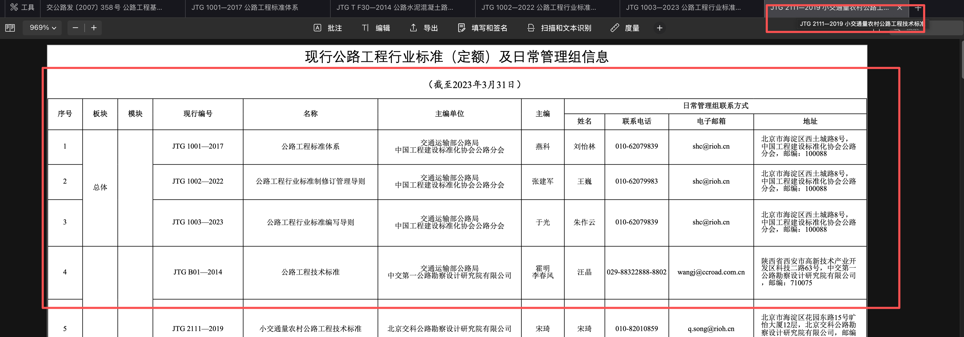
JTG/T 3912—2022 装配化箱形组合梁钢桥通用图 | 文档内容不全，【JTG T 3912—2022 装配化箱形组合梁钢桥通用图.pdf】中只包含有装配化箱形组合梁钢桥通用图（双向四车道上部结构）内容，现补全： JTG T 3912-01—2022 装配化箱形组合梁钢桥通用图(双向四车道上部结构3×30m).pdf JTG T 3912-02—2022 装配化箱形组合梁钢桥通用图(双向四车道上部结构3×40m).pdf JTG T 3912-03—2022 装配化箱形组合梁钢桥通用图(双向四车道上部结构3×50m).pdf JTG T 3912-04—2022 装配化箱形组合梁钢桥通用图(双向四车道上部结构3×60m).pdf JTG T 3912-05—2022 装配化箱形组合梁钢桥通用图(双向六车道上部结构3×30m).pdf JTG T 3912-06—2022 装配化箱形组合梁钢桥通用图(双向六车道上部结构3×40m).pdf JTG T 3912-07—2022 装配化箱形组合梁钢桥通用图(双向六车道上部结构3×50m).pdf JTG T 3912-08—2022 装配化箱形组合梁钢桥通用图(双向六车道上部结构3×60m).pdf
板块和模块调整 | 参考【JTG 1001—2017 公路工程标准体系】中公路工程标准体系框架，重新调整板块和模块
公路路政管理技术标准模块调整：综合-》空 | 《公路路政管理技术标准》（JTG 4110—2024）在《公路工程标准体系》（JTG 1001）中，归属于公路管理板块，是该板块的统领性标准
公路路政勘查技术规范模块调整：路产管理-》执法 | 《公路路政勘查技术规范》规定的内容（如勘查设备、勘查方法、勘查记录等），正是路政执法过程中进行现场取证、责任认定的关键环节，因此是“执法模块”中的一项重要技术支撑标准。
JTJ 003—86 公路自然区划标准.pdf | 文档内容不正确
交公路发〔2007〕 358号 公路工程基本建设项目设计文件 编制办法及图表示例.pdf | 文档内容不正确
JTG T 3832—2018 公路工程预算定额.pdf | 文档内容不正确 | 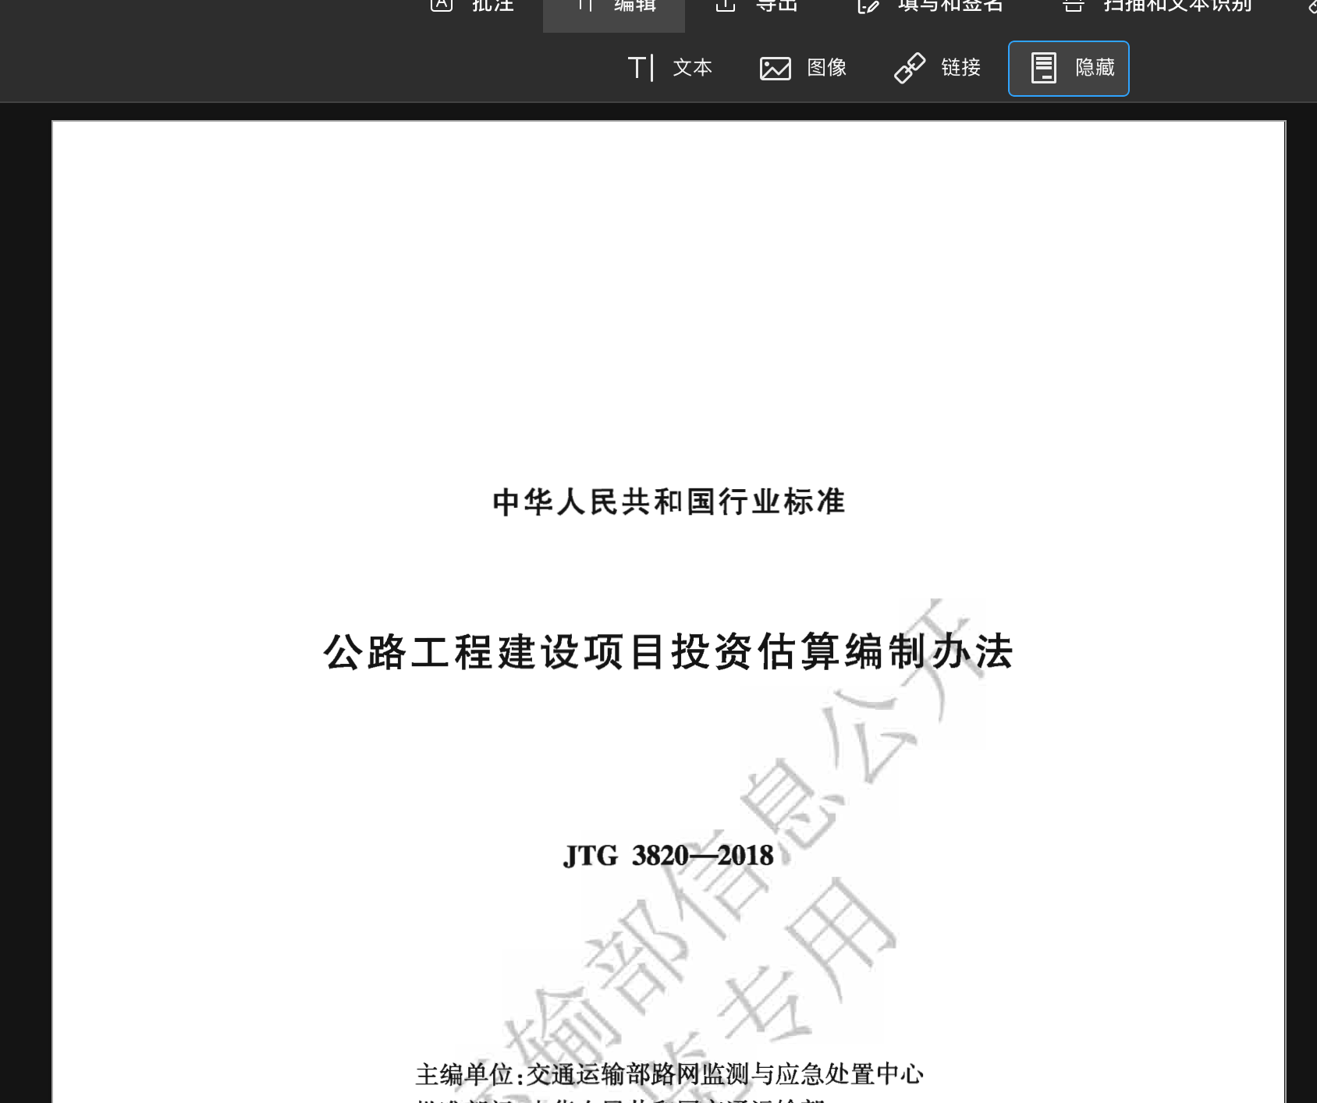
JTJ 073.1—2001 公路水泥混凝土路面养护技术规范.pdf | 文档内容不正确 | 